Gebruikers informatie
Gebruik rekenbladen ter controle van de lichtintensiteit bij gebruik van optische signalering aan de binnenzijde van de ruit

Stap | Omschrijving
1 | Vul in het tabblad "Officieel ECE R65 testrapport"de vermelde waarden in van de officiële meetresultaten behorend bij de ECE R65 klasse 2 certifcering van de te monteren lamp. Het certificaat bevat soms meerdere meetresultaten. Raadpleeg in dit geval de tabel met de meetresultaten van de "dag stand" in de single flash modus. Elke meting is dubbel uitgevoerd (twee samples). Hanteer de waarden uit het sample waarin de laagste meetwaarden staan genoteerd. De meetwaarden uit de verschillende samples mogen niet gecombineerd worden.
2 | 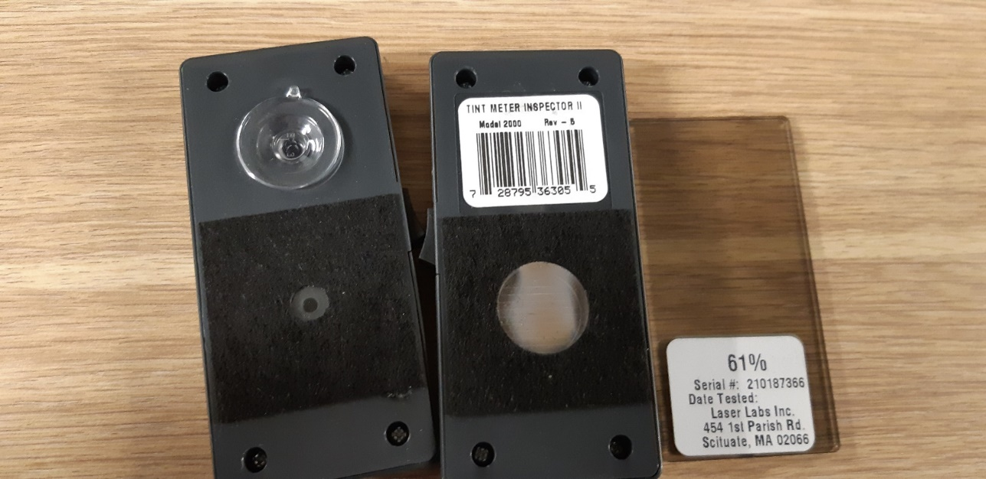 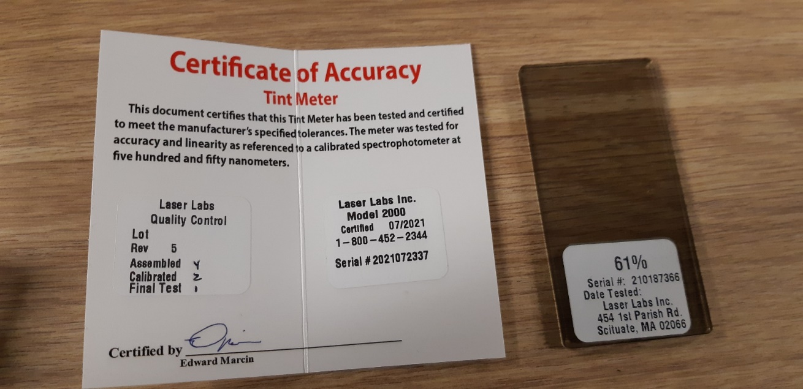 Meet de lichtdoorlatendheid van de ruit waarachter de betreffende lamp gemonteerd wordt met de tintman. Zie onderstaande foto's voor het juiste gereedschap.
 | Tintmeter Inspector II | Certificaat Tintmeter Inspector II
3 | Zoek afhankelijk van de kleur LED in de betreffende tabbladen het tabblad met de lichtdoorlatendheid die overeenkomt met de in stap 2 gemeten lichtdoorlatendheid van de ruit. Wanneer de lichtdoorlatendheid niet exact overeenkomt met hetgeen in het tabblad vermeld staat, pas dan het tabblad toe waarvan de vermelde lichtdoorlatendheid 1 stap lager is dan de in stap 2 gemeten waarde.
4 | De resultaten staan nu in het gekozen tabblad vermeld. Enkel wanneer alle vlakken met een meetwaarde binnen de bandbreedte vallen en daarmee groen kleuren is de lamp geschikt voor montage achter de betreffende ruit
5 | Om de lichtintensiteit te verhogen mag het aantal lampen verdubbeld worden. Uitgangspunt hiervoor is dat er maximaal twee lampen bij elkaar gemonteerd worden. De lichtintensiteit mag dan bij elkaar worden opgeteld.

Verantwoordelijkheden

1 | De leverancier/fabrikant van de lamp is verantwoordelijk voor het aanleveren van de meetwaarden uit de officiële ECE R65 klasse 2 certificering van de lamp.
2 | Controle van de meetwaarden conform beschrijving mag uitgevoerd worden door: Wagenparkbeheer van de Politie, Politiegarages, Dienst Verwerving van de Politie en Leveranciers.
3 | Indien uitbreiding van de tabbladen gewenst is van een ruitsample met een ander percentage lichtdoorlatendheid is de Poltie verantwoordelijk voor de aanvraag hiervan. Zie hiervoor de betreffende procesbeschrijving: Aanvraag transmissietabel nieuw ruitsample.
4 | Bij uitbreiding van de ruitsamples zoals beschreven onder 3, is de leverancier verantwoordelijk voor het aanleveren van het betreffende ruitsample

